2.pivot vc
Count of ชื่อโครงการ / การดำเนินงาน | Column Labels
Row Labels | 2560 | 2561 | 2562 | 2563 | 2564 | 2565 | (blank) | Grand Total
180201V01 |  |  |  | 21 | 31 | 4 |  | 56
180201F0101 |  |  |  | 13 | 30 | 4 |  | 47
180201F0102 |  |  |  | 8 | 1 |  |  | 9
180201V02 |  | 1 | 2 | 4 | 6 | 4 |  | 17
180201F0201 |  |  |  |  |  | 1 |  | 1
180201F0202 |  |  | 1 | 3 | 2 |  |  | 6
180201F0203 |  |  | 1 |  | 1 |  |  | 2
180201F0204 |  | 1 |  | 1 | 1 | 3 |  | 6
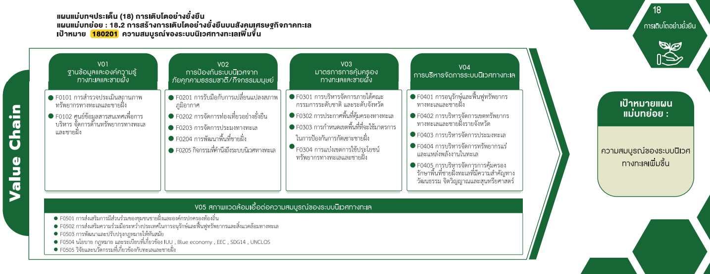
180201F0205 |  |  |  |  | 2 |  |  | 2
180201V03 |  | 1 | 1 | 2 | 8 | 1 |  | 13
180201F0301 |  |  |  |  | 1 |  |  | 1
180201F0302 |  |  | 1 | 2 | 3 | 1 |  | 7
180201F0303 |  | 1 |  |  | 3 |  |  | 4
180201F0304 |  |  |  |  | 1 |  |  | 1
180201V04 | 1 | 1 | 8 | 34 | 41 | 2 |  | 87
180201F0401 |  |  | 5 | 29 | 38 | 2 |  | 74
180201F0402 | 1 |  | 2 | 3 | 1 |  |  | 7
180201F0403 |  |  |  | 2 | 1 |  |  | 3
180201F0404
180201F0405 |  | 1 | 1 |  | 1 |  |  | 3
74 โครงการ
180201V05 |  |  | 1 | 4 | 1 | 2 |  | 8
47 โครงการ
1 โครงการ
1 โครงการ
180201F0501 |  |  |  |  | 1 | 1 |  | 2
180201F0502 |  |  | 1 | 3 |  |  |  | 4
6 โครงการ
7 โครงการ
7 โครงการ
180201F0503
9 โครงการ
2 โครงการ
3 โครงการ
180201F0504
6 โครงการ
4 โครงการ
180201F0505 |  |  |  | 1 |  | 1 |  | 2
(blank)
2 โครงการ
1 โครงการ
0 โครงการ
(blank)
Grand Total | 1 | 3 | 12 | 65 | 87 | 13 |  | 181

56 โครงการ
17 โครงการ
13 โครงการ
3 โครงการ
87 โครงการ
8 โครงการ

2 โครงการ
4 โครงการ
0 โครงการ
0 โครงการ
2 โครงการ

